3.XXY_1例
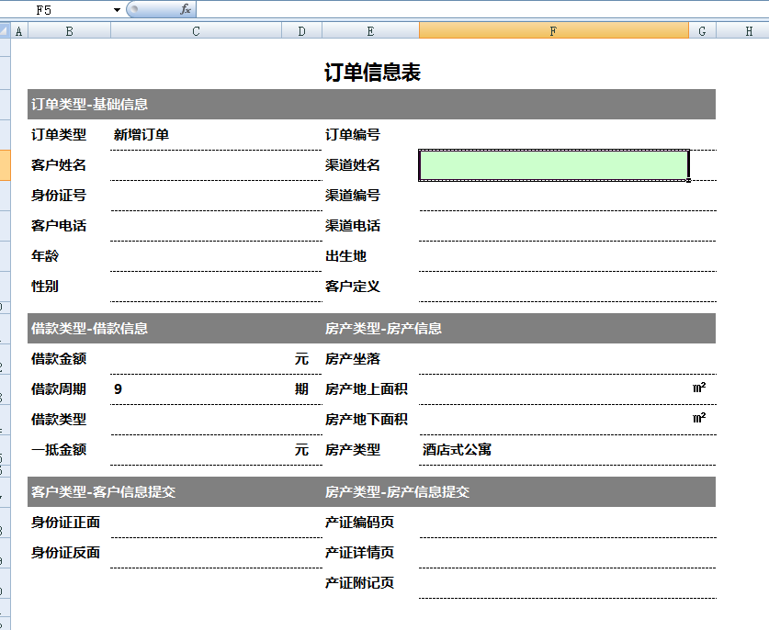
3.开户基础信息延展表
 |  |  | 客户编号 | A0010001
 | 数据规范

 | 客户姓名 | 张三 | 渠道名称 | 九盾 | 1、输入客户编号自动带出客户名字、身份证号、渠道编号
 |  |  |  |  | 渠道名称、性别、出生地、年龄
 | 身份证号 | 420922198612262485 | 渠道编号 | A001 | 2、根据有效期开始日期及有效期年限自动判断结束日期

 | 客户编号 | A0010001 |  |  | 3、输入创建人，自动带出创建日期

 | 基础信息-身份证信息

 | 性别 | 女 | 民族 | 汉

 | 出生地 | 湖北省孝感市大悟县 | 有效期开始日期 | 2015-04-06

 | 年龄 | 31岁 | 有效期年限 | 10

 | 年龄判断 |  | 有效期结束日期 | 2025-04-06

 | 签发机关 |  | 身份证地址

 | 基础信息-创建信息

 | 创建人 | 张三 | 创建日期 | 2018-07-23 13:12:38

 | 修改日期 |  | 是否允许删除 | 是

 | 创建者

